2.1
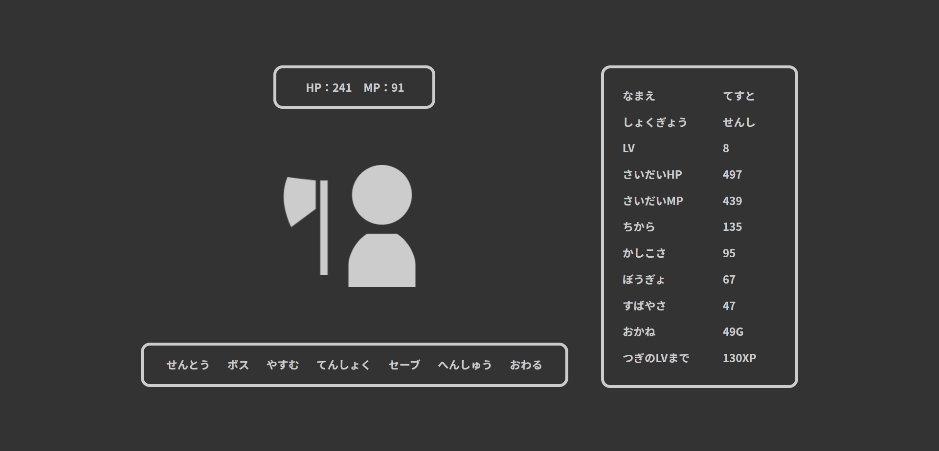

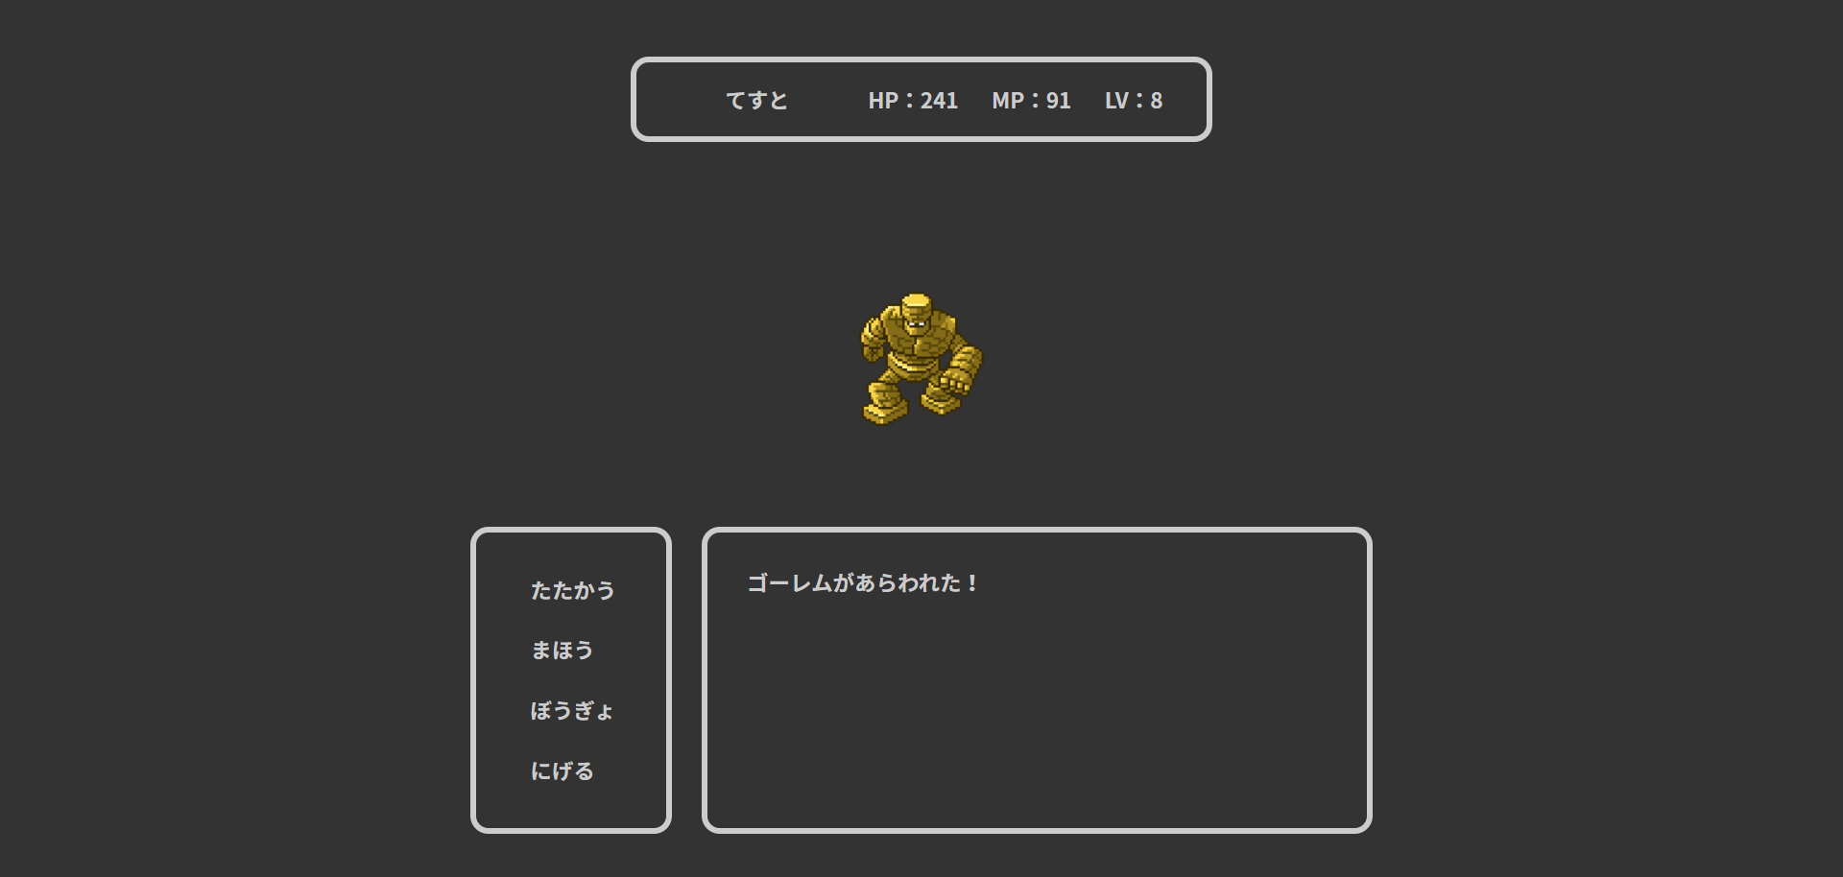

2.3
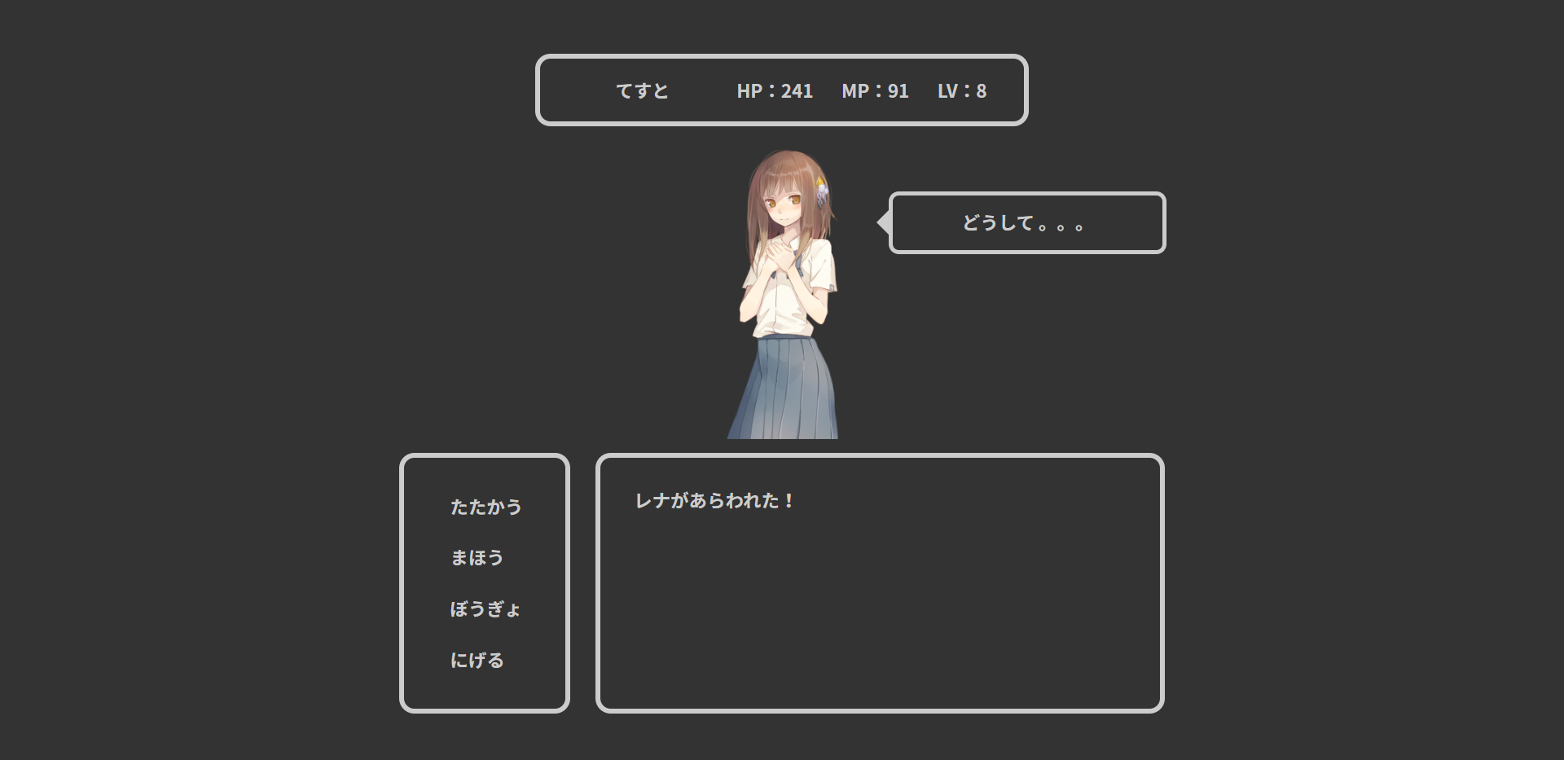

3.1.1
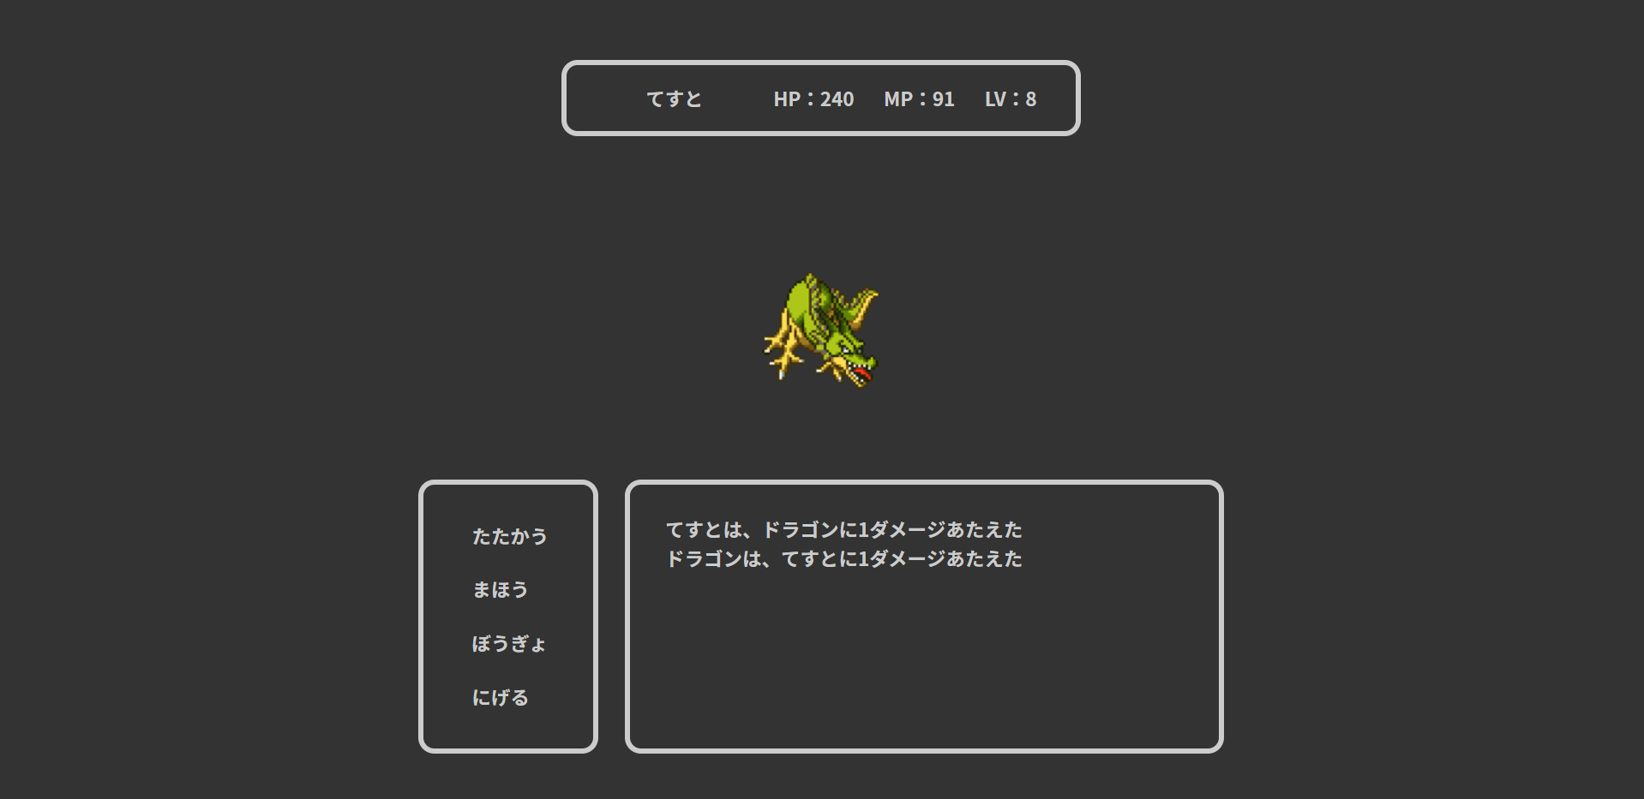
ユーザー
id | user_id | password | name | role_id | lv | max_hp | hp | max_mp | mp | power | intelligence | defense | speed | xp | gold | since_days | create_date | update_date | admin_flg | clear_flg | delete_flg
1 | a | a | てすと | 1 | 8 | 497 | 241 | 439 | 91 | 5 | 95 | 67 | 20 | 590 | 49 | 0 | a | 2020-02-26 | 0 | 1 | 0

敵
id | name | appear_lv | hp | mp | power | intelligence | defense | speed | drop_xp | drop_gold
4 | ドラゴン | 6 | 50 | 0 | 20 | 20 | 20 | 20 | 80 | 500

3.1.2
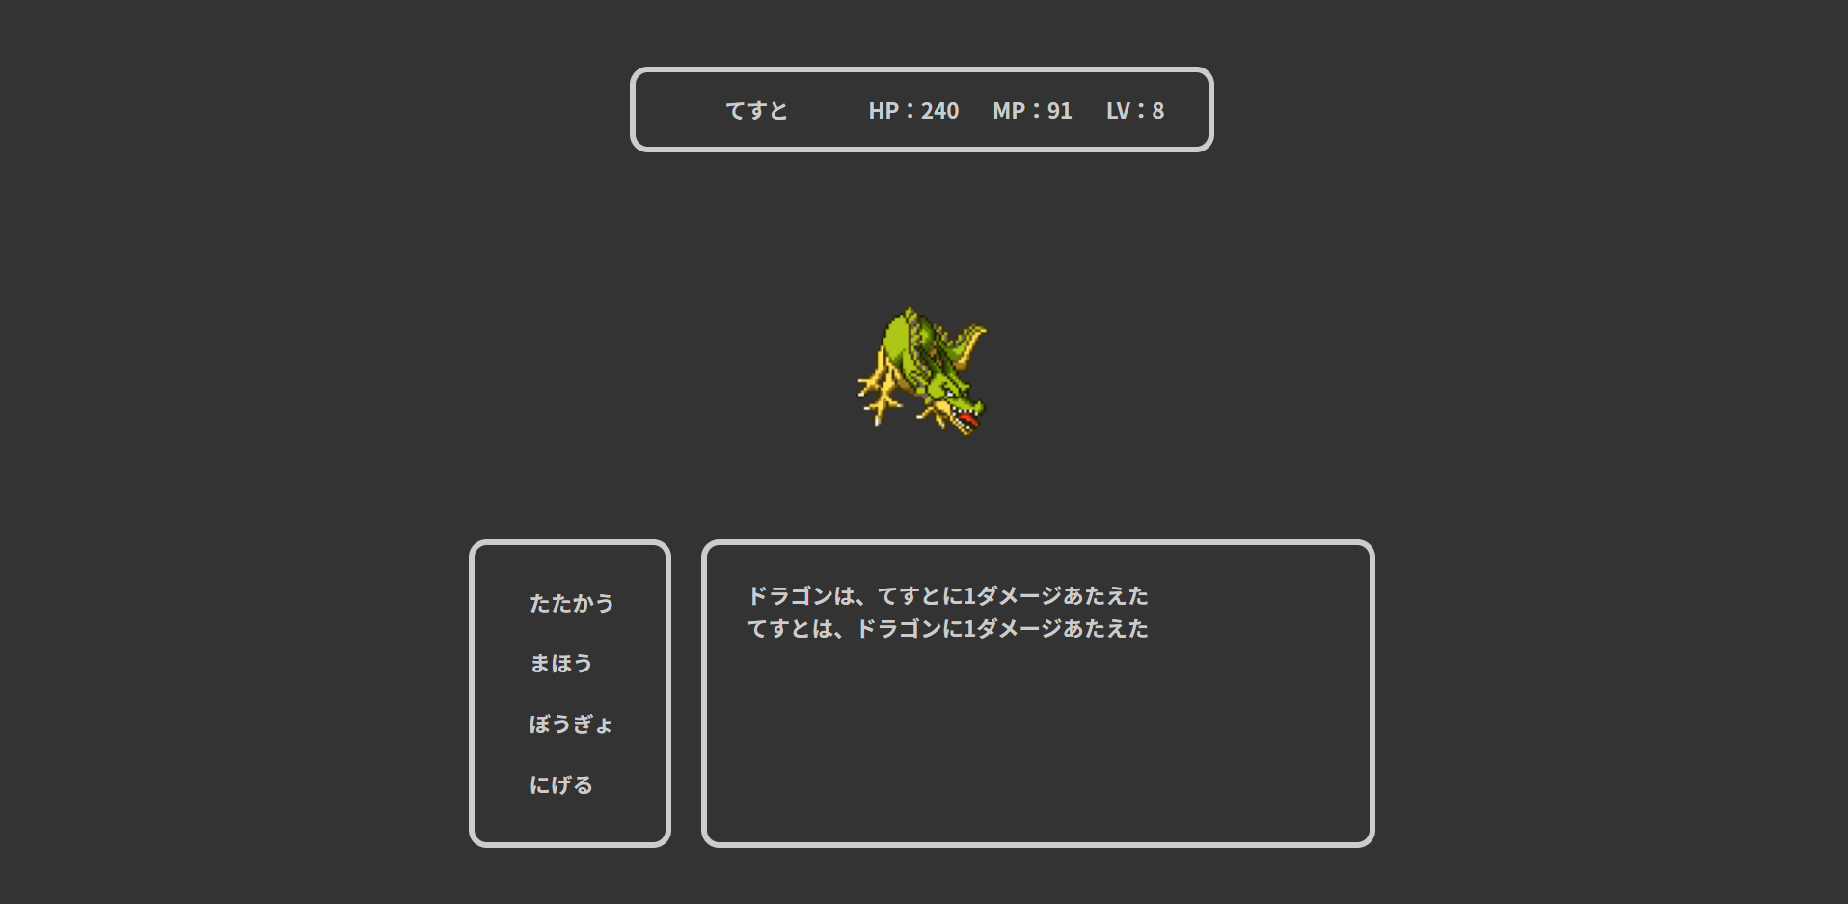
ユーザー
id | user_id | password | name | role_id | lv | max_hp | hp | max_mp | mp | power | intelligence | defense | speed | xp | gold | since_days | create_date | update_date | admin_flg | clear_flg | delete_flg
1 | a | a | てすと | 1 | 8 | 497 | 241 | 439 | 91 | 5 | 95 | 67 | 19 | 590 | 49 | 0 | a | 2020-02-26 | 0 | 1 | 0

敵
id | name | appear_lv | hp | mp | power | intelligence | defense | speed | drop_xp | drop_gold
4 | ドラゴン | 6 | 50 | 0 | 20 | 20 | 20 | 20 | 80 | 500

3.1.3
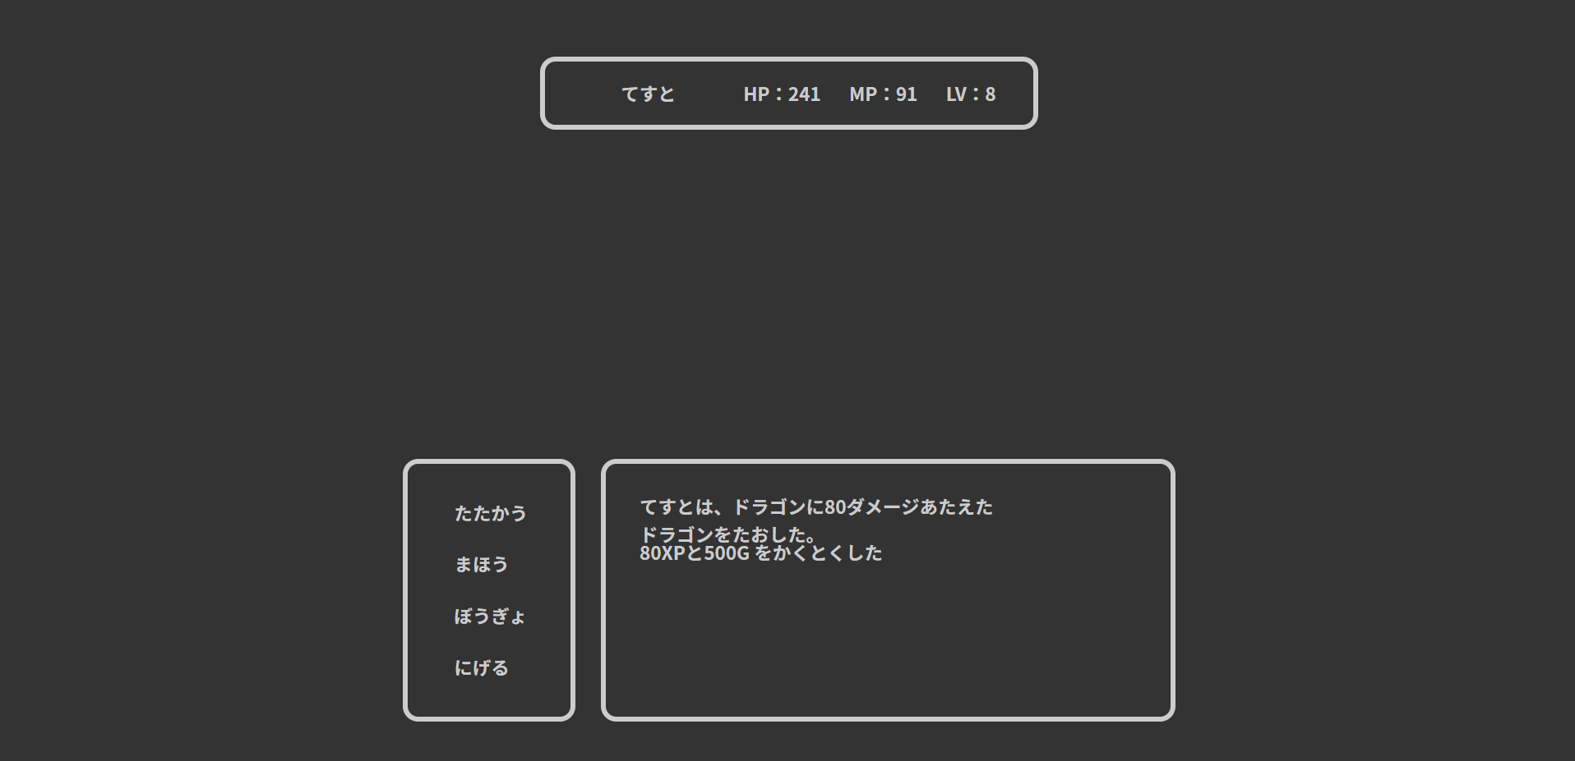
ユーザー
id | user_id | password | name | role_id | lv | max_hp | hp | max_mp | mp | power | intelligence | defense | speed | xp | gold | since_days | create_date | update_date | admin_flg | clear_flg | delete_flg
1 | a | a | てすと | 1 | 8 | 497 | 241 | 439 | 91 | 100 | 95 | 67 | 20 | 590 | 49 | 0 | a | 2020-02-26 | 0 | 1 | 0

敵
id | name | appear_lv | hp | mp | power | intelligence | defense | speed | drop_xp | drop_gold
4 | ドラゴン | 6 | 50 | 0 | 20 | 20 | 20 | 20 | 80 | 500

3.1.4
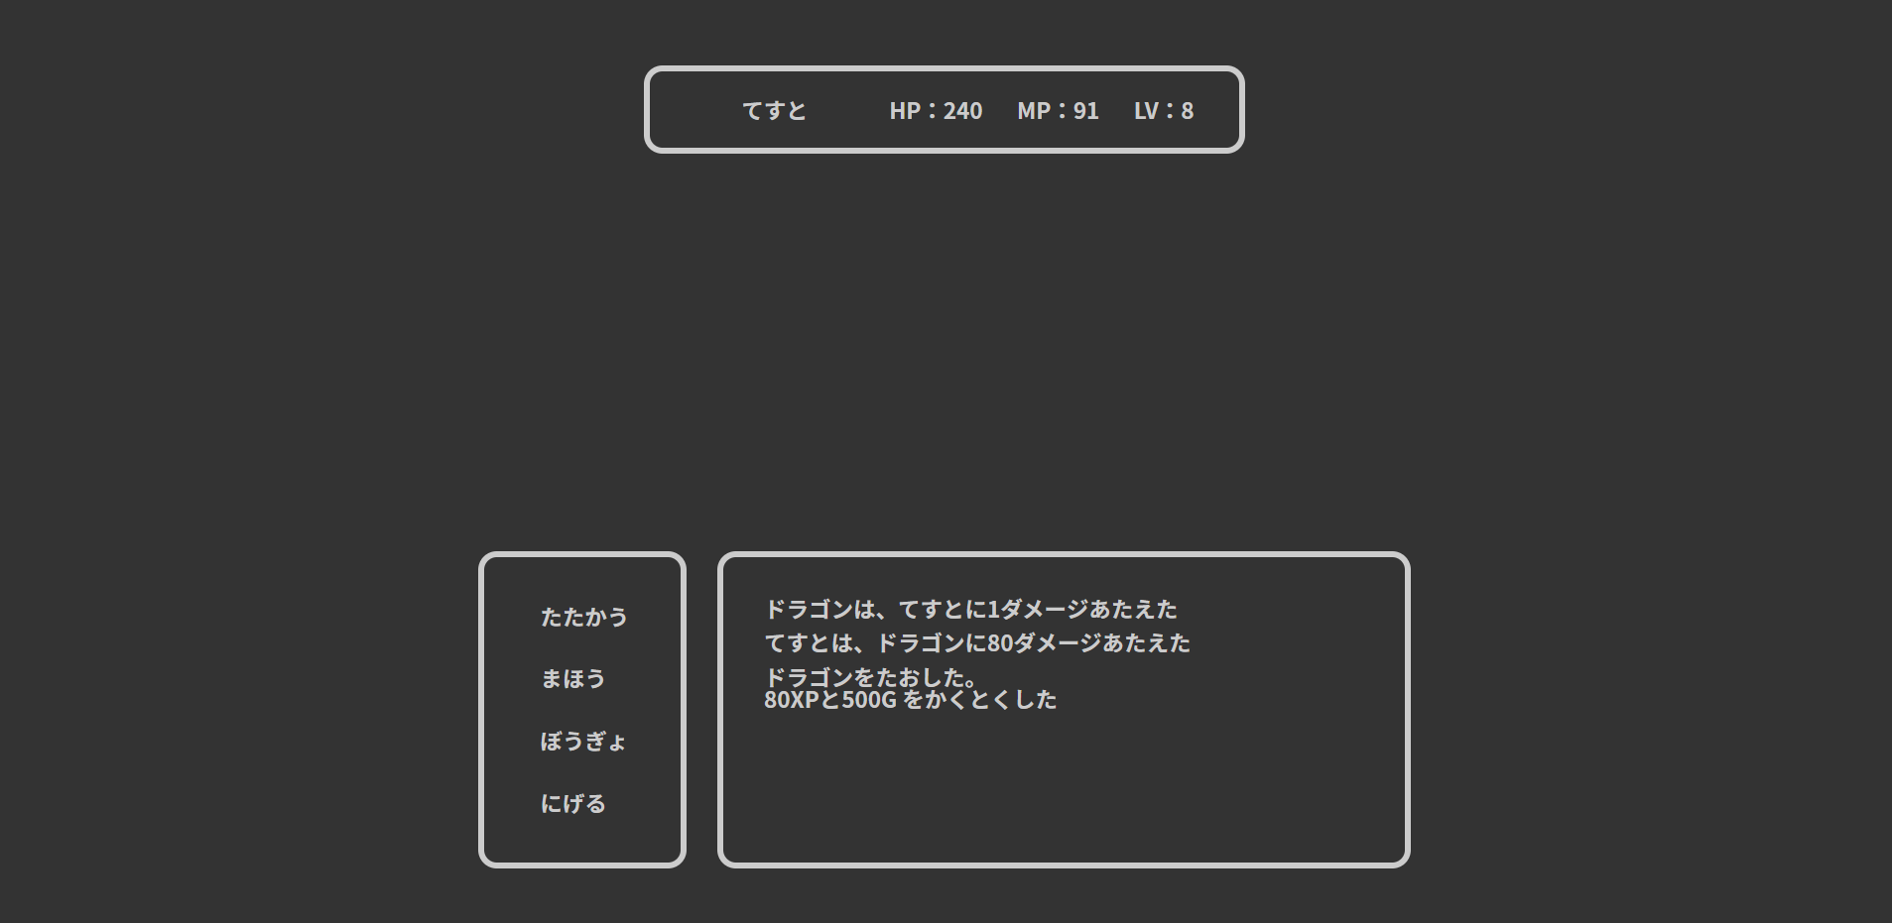
ユーザー
id | user_id | password | name | role_id | lv | max_hp | hp | max_mp | mp | power | intelligence | defense | speed | xp | gold | since_days | create_date | update_date | admin_flg | clear_flg | delete_flg
1 | a | a | てすと | 1 | 8 | 497 | 241 | 439 | 91 | 100 | 95 | 67 | 19 | 590 | 49 | 0 | a | 2020-02-26 | 0 | 1 | 0

敵
id | name | appear_lv | hp | mp | power | intelligence | defense | speed | drop_xp | drop_gold
4 | ドラゴン | 6 | 50 | 0 | 20 | 20 | 20 | 20 | 80 | 500

3.2.1
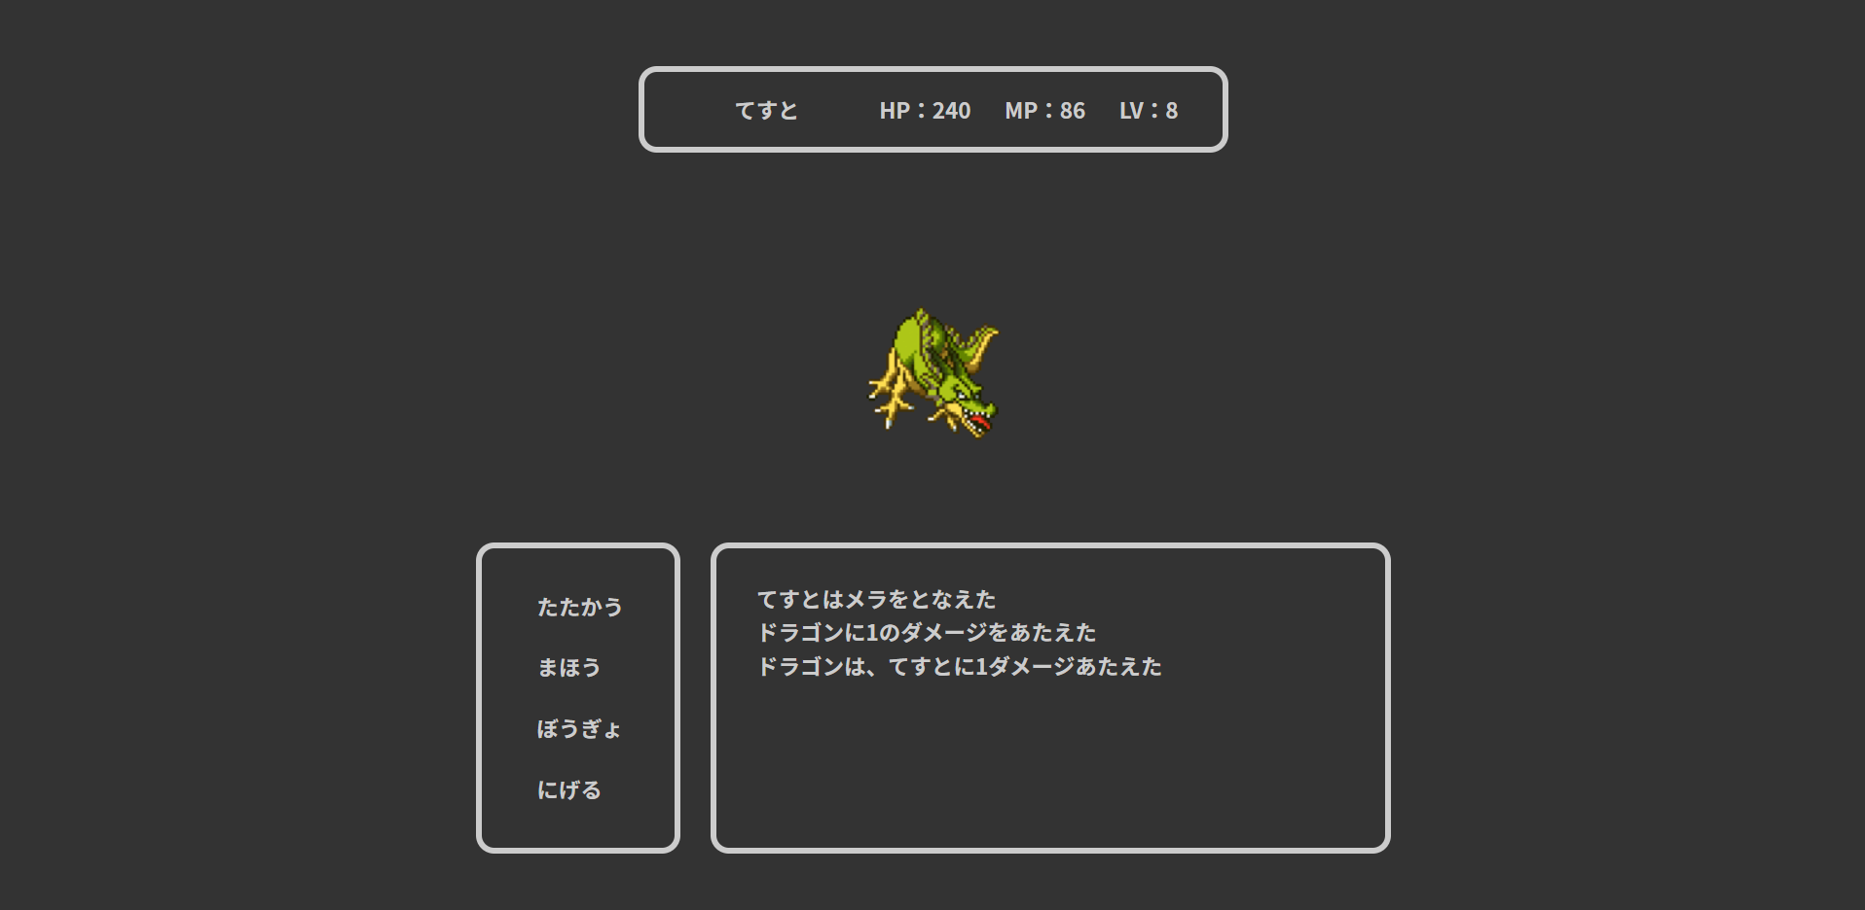
ユーザー
id | user_id | password | name | role_id | lv | max_hp | hp | max_mp | mp | power | intelligence | defense | speed | xp | gold | since_days | create_date | update_date | admin_flg | clear_flg | delete_flg
1 | a | a | てすと | 2 | 8 | 497 | 241 | 439 | 91 | 100 | 10 | 67 | 20 | 590 | 49 | 0 | a | 2020-02-26 | 0 | 1 | 0

敵
id | name | appear_lv | hp | mp | power | intelligence | defense | speed | drop_xp | drop_gold
4 | ドラゴン | 6 | 50 | 0 | 20 | 20 | 20 | 20 | 80 | 500

3.2.2
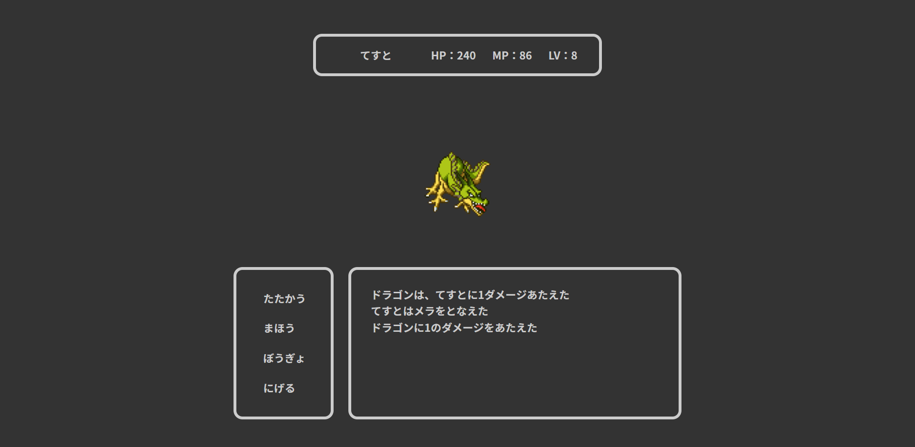
ユーザー
id | user_id | password | name | role_id | lv | max_hp | hp | max_mp | mp | power | intelligence | defense | speed | xp | gold | since_days | create_date | update_date | admin_flg | clear_flg | delete_flg
1 | a | a | てすと | 2 | 8 | 497 | 241 | 439 | 91 | 100 | 10 | 67 | 19 | 590 | 49 | 0 | a | 2020-02-26 | 0 | 1 | 0

敵
id | name | appear_lv | hp | mp | power | intelligence | defense | speed | drop_xp | drop_gold
4 | ドラゴン | 6 | 50 | 0 | 20 | 20 | 20 | 20 | 80 | 500

3.2.3

ユーザー
id | user_id | password | name | role_id | lv | max_hp | hp | max_mp | mp | power | intelligence | defense | speed | xp | gold | since_days | create_date | update_date | admin_flg | clear_flg | delete_flg
1 | a | a | てすと | 2 | 8 | 497 | 241 | 439 | 91 | 100 | 100 | 67 | 20 | 590 | 49 | 0 | a | 2020-02-26 | 0 | 1 | 0

敵
id | name | appear_lv | hp | mp | power | intelligence | defense | speed | drop_xp | drop_gold
4 | ドラゴン | 6 | 50 | 0 | 20 | 20 | 20 | 20 | 80 | 500

3.2.4
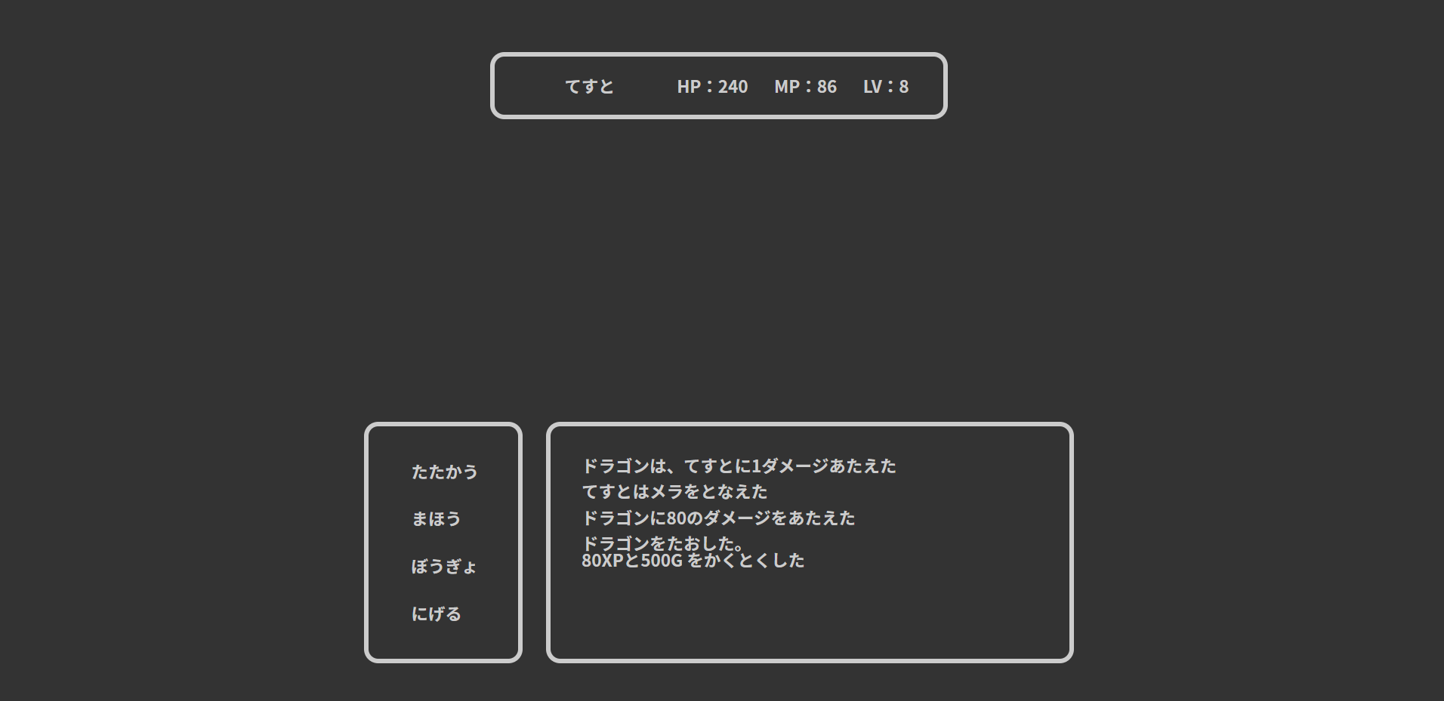
ユーザー
id | user_id | password | name | role_id | lv | max_hp | hp | max_mp | mp | power | intelligence | defense | speed | xp | gold | since_days | create_date | update_date | admin_flg | clear_flg | delete_flg
1 | a | a | てすと | 2 | 8 | 497 | 241 | 439 | 91 | 100 | 100 | 67 | 19 | 590 | 49 | 0 | a | 2020-02-26 | 0 | 1 | 0

敵
id | name | appear_lv | hp | mp | power | intelligence | defense | speed | drop_xp | drop_gold
4 | ドラゴン | 6 | 50 | 0 | 20 | 20 | 20 | 20 | 80 | 500

3.2.5
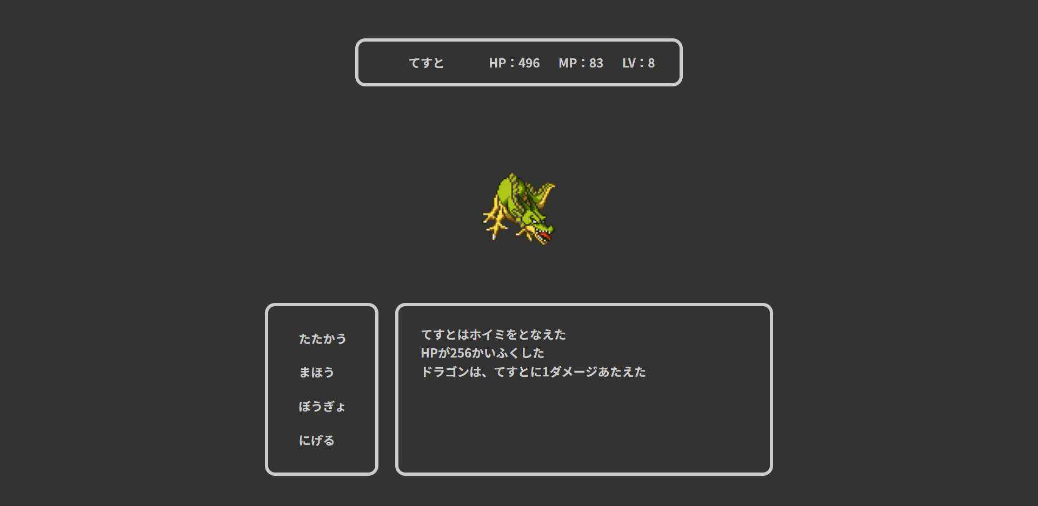
ユーザー
id | user_id | password | name | role_id | lv | max_hp | hp | max_mp | mp | power | intelligence | defense | speed | xp | gold | since_days | create_date | update_date | admin_flg | clear_flg | delete_flg
1 | a | a | てすと | 2 | 8 | 497 | 241 | 439 | 91 | 100 | 100 | 67 | 20 | 590 | 49 | 0 | a | 2020-02-26 | 0 | 1 | 0

敵
id | name | appear_lv | hp | mp | power | intelligence | defense | speed | drop_xp | drop_gold
4 | ドラゴン | 6 | 50 | 0 | 20 | 20 | 20 | 20 | 80 | 500

3.2.6
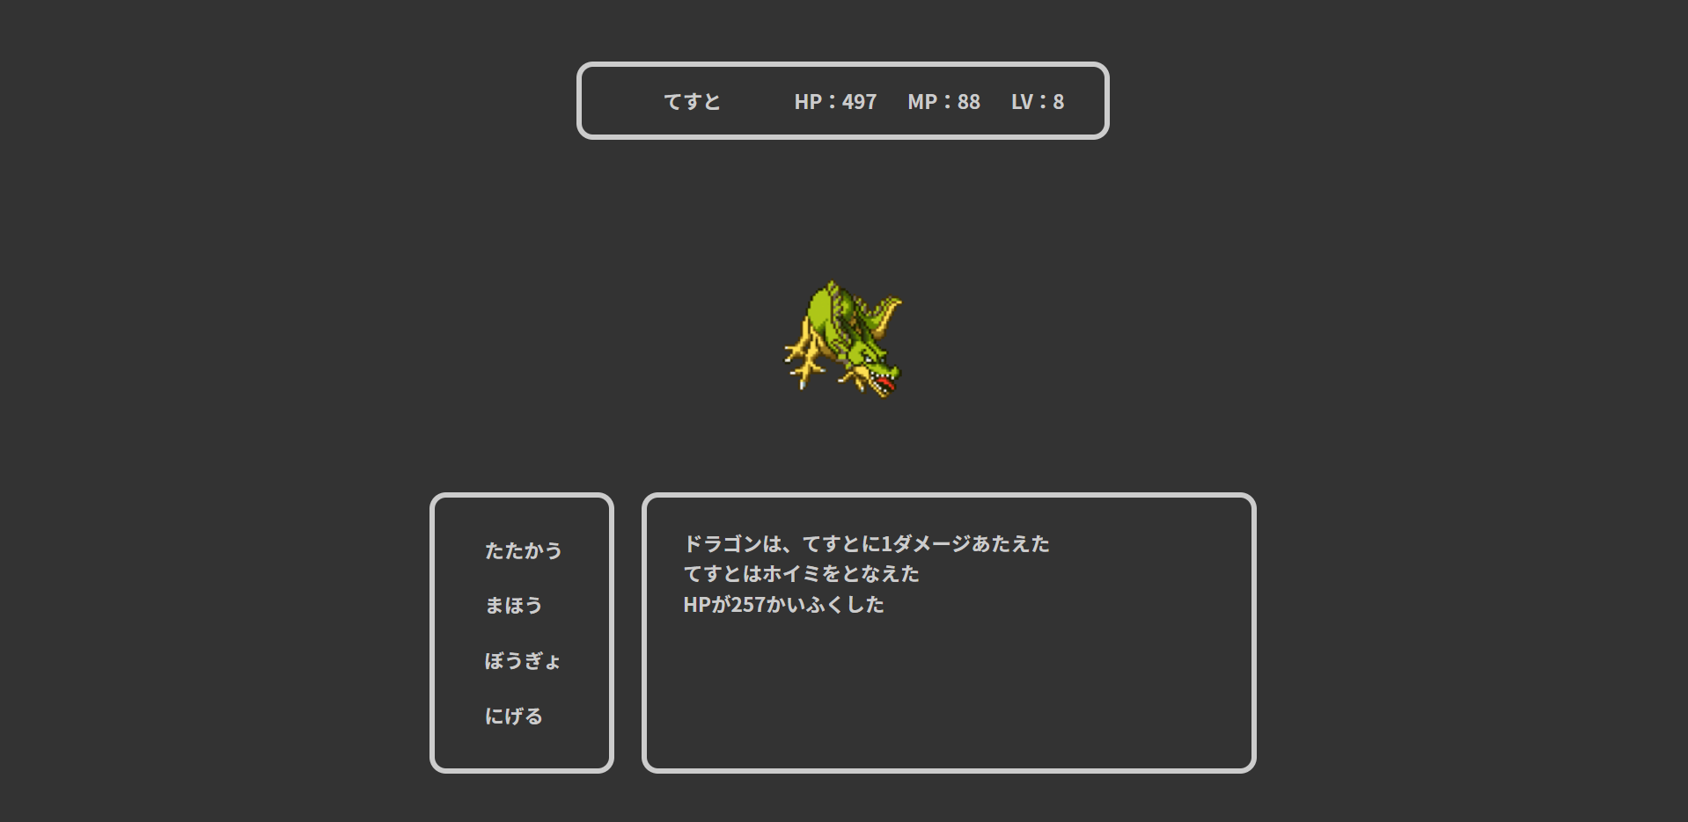
ユーザー
id | user_id | password | name | role_id | lv | max_hp | hp | max_mp | mp | power | intelligence | defense | speed | xp | gold | since_days | create_date | update_date | admin_flg | clear_flg | delete_flg
1 | a | a | てすと | 2 | 8 | 497 | 241 | 439 | 91 | 100 | 100 | 67 | 19 | 590 | 49 | 0 | a | 2020-02-26 | 0 | 1 | 0

敵
id | name | appear_lv | hp | mp | power | intelligence | defense | speed | drop_xp | drop_gold
4 | ドラゴン | 6 | 50 | 0 | 20 | 20 | 20 | 20 | 80 | 500

3.2.7
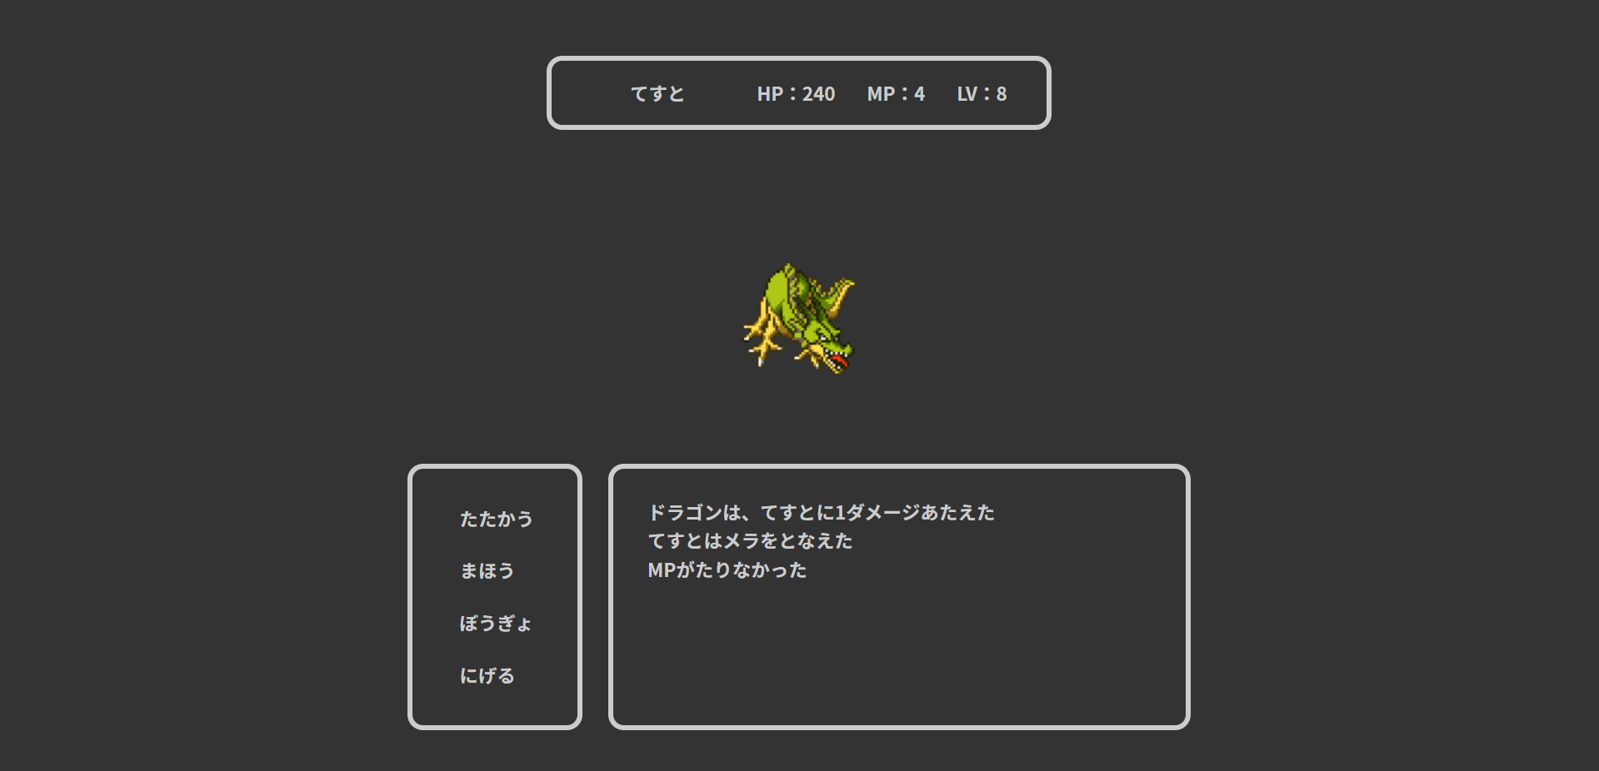
ユーザー
id | user_id | password | name | role_id | lv | max_hp | hp | max_mp | mp | power | intelligence | defense | speed | xp | gold | since_days | create_date | update_date | admin_flg | clear_flg | delete_flg
1 | a | a | てすと | 2 | 8 | 497 | 241 | 439 | 4 | 71 | 100 | 48 | 19 | 590 | 49 | 0 | a | 2020-02-26 | 0 | 1 | 0

魔法
id | name | type | need_mp | acquire_lv | magic_rate
1 | メラ | 1 | 5 | 1 | 1.2999999523

3.3
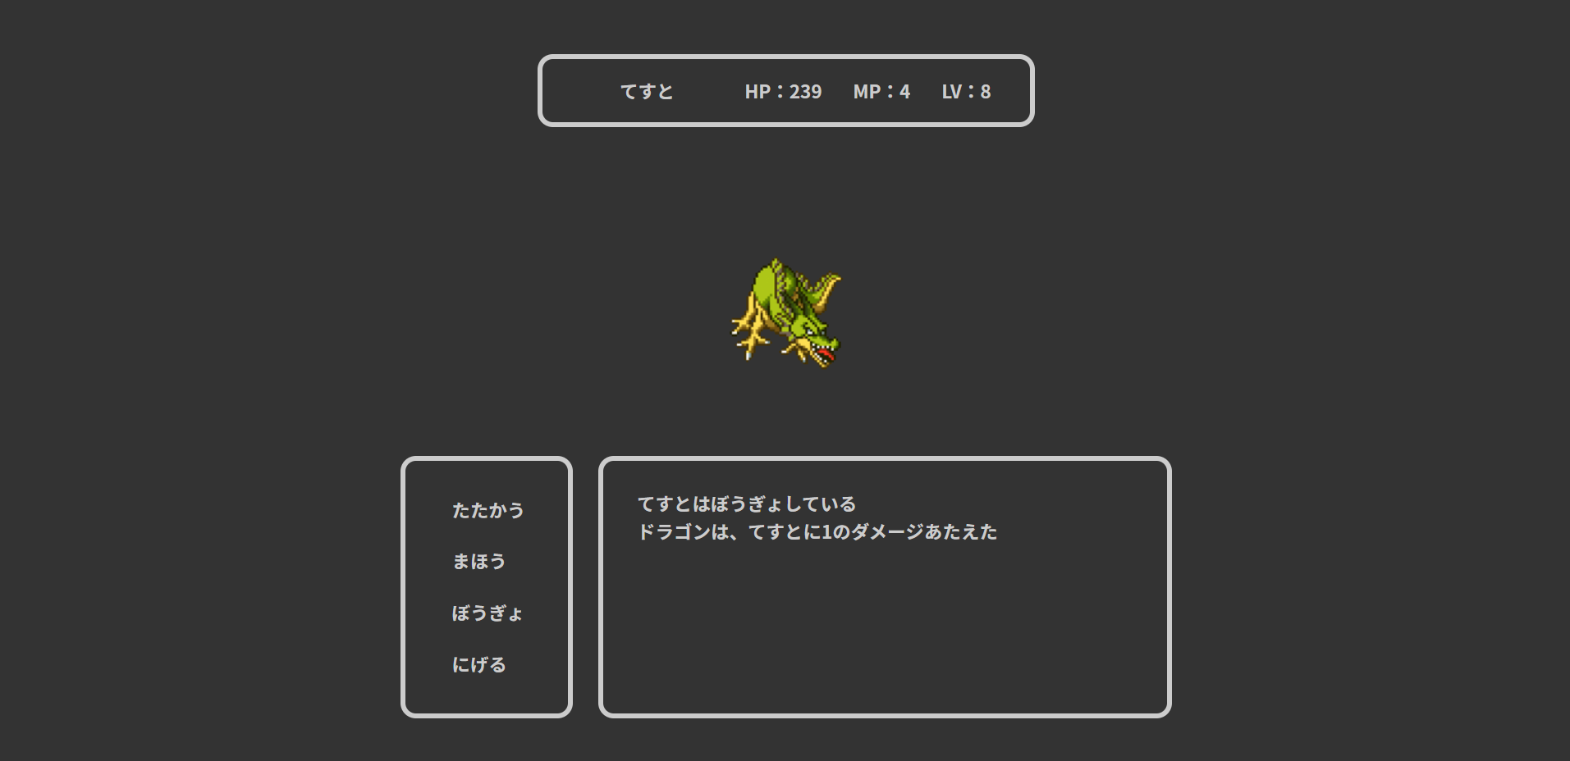

4.1
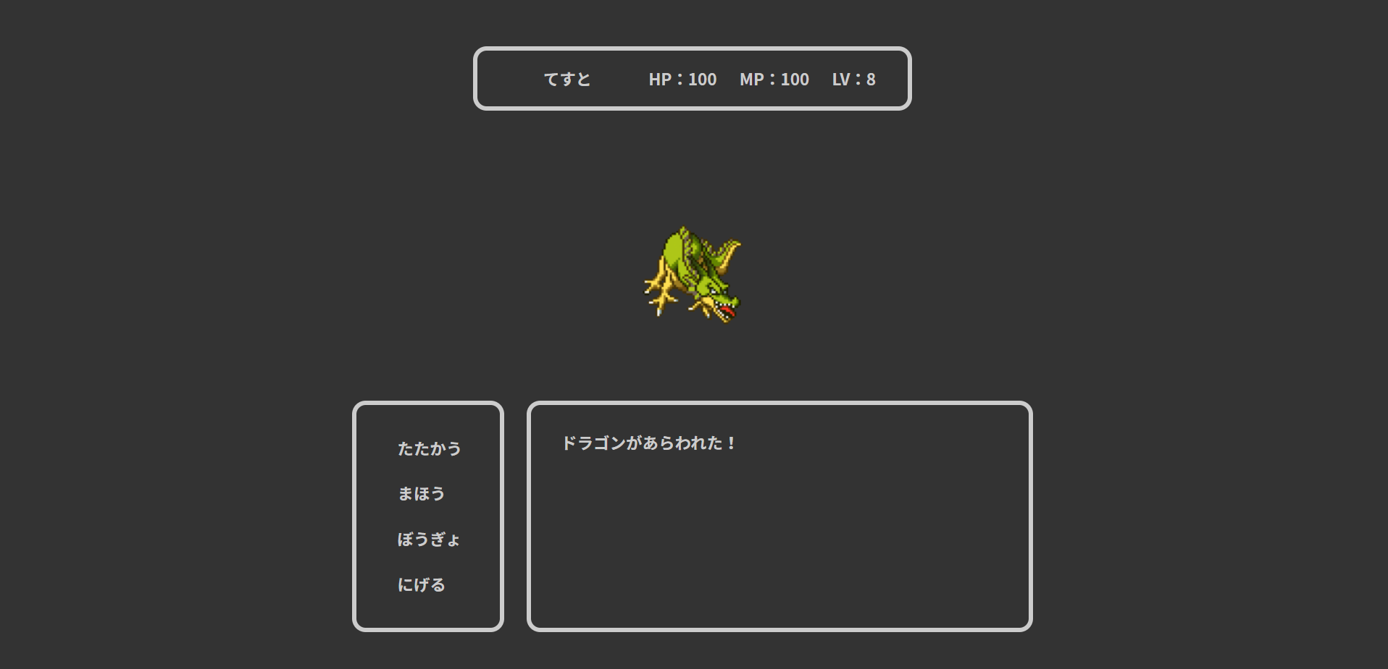

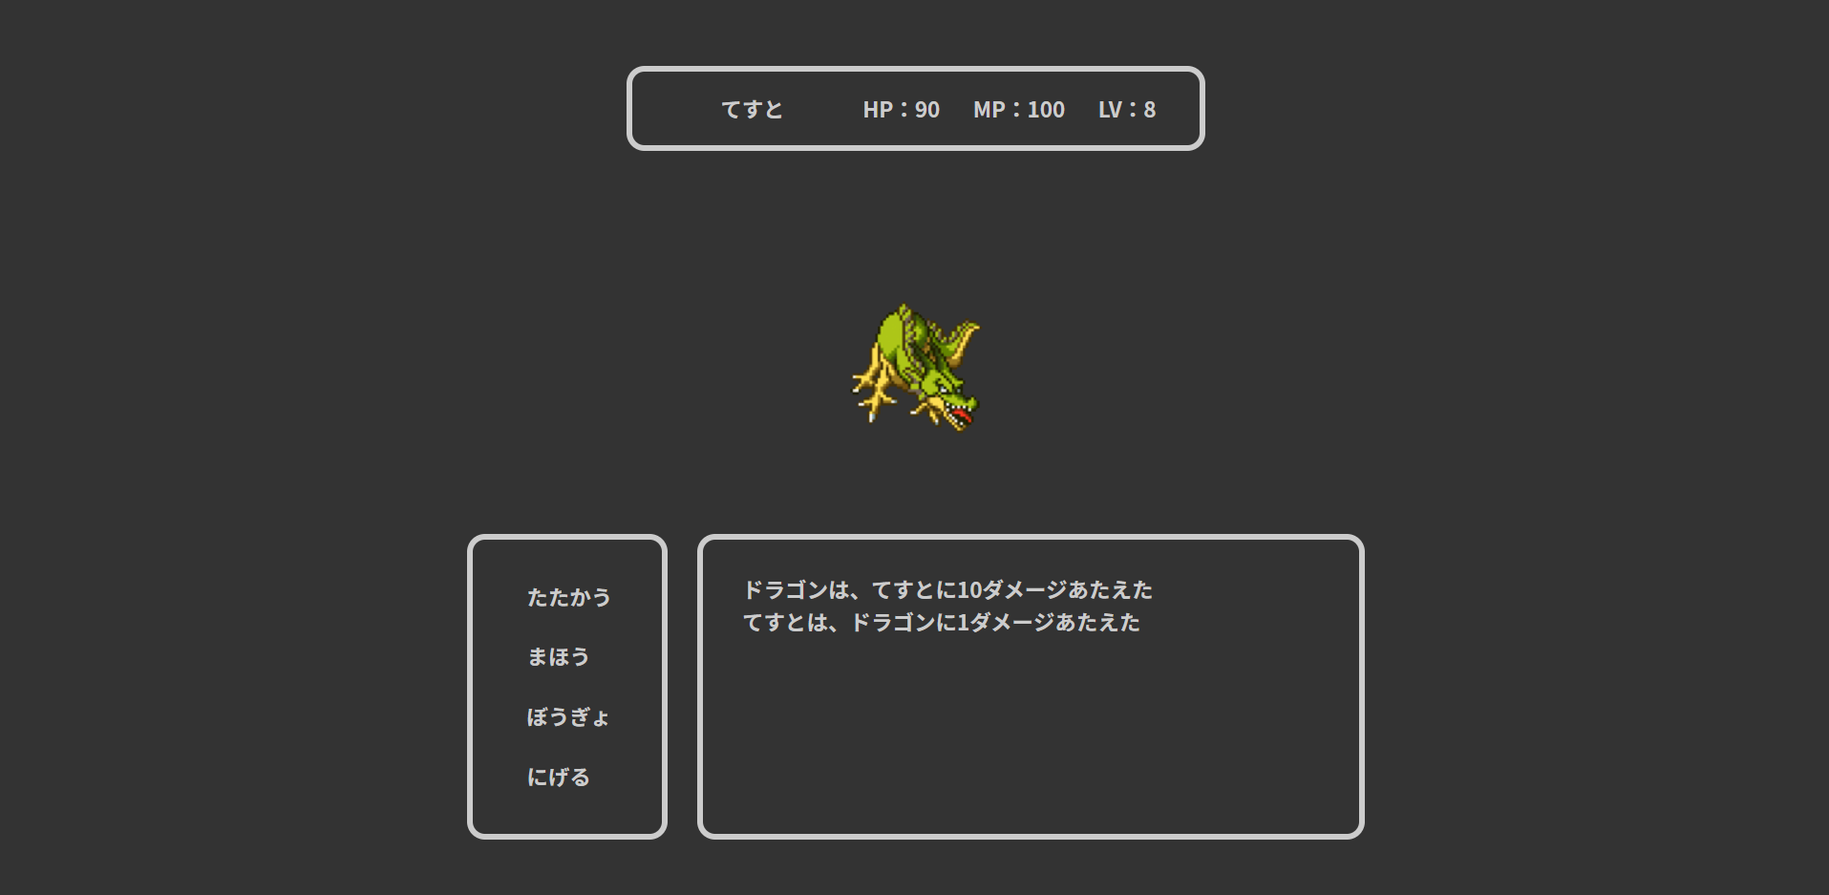

4.2
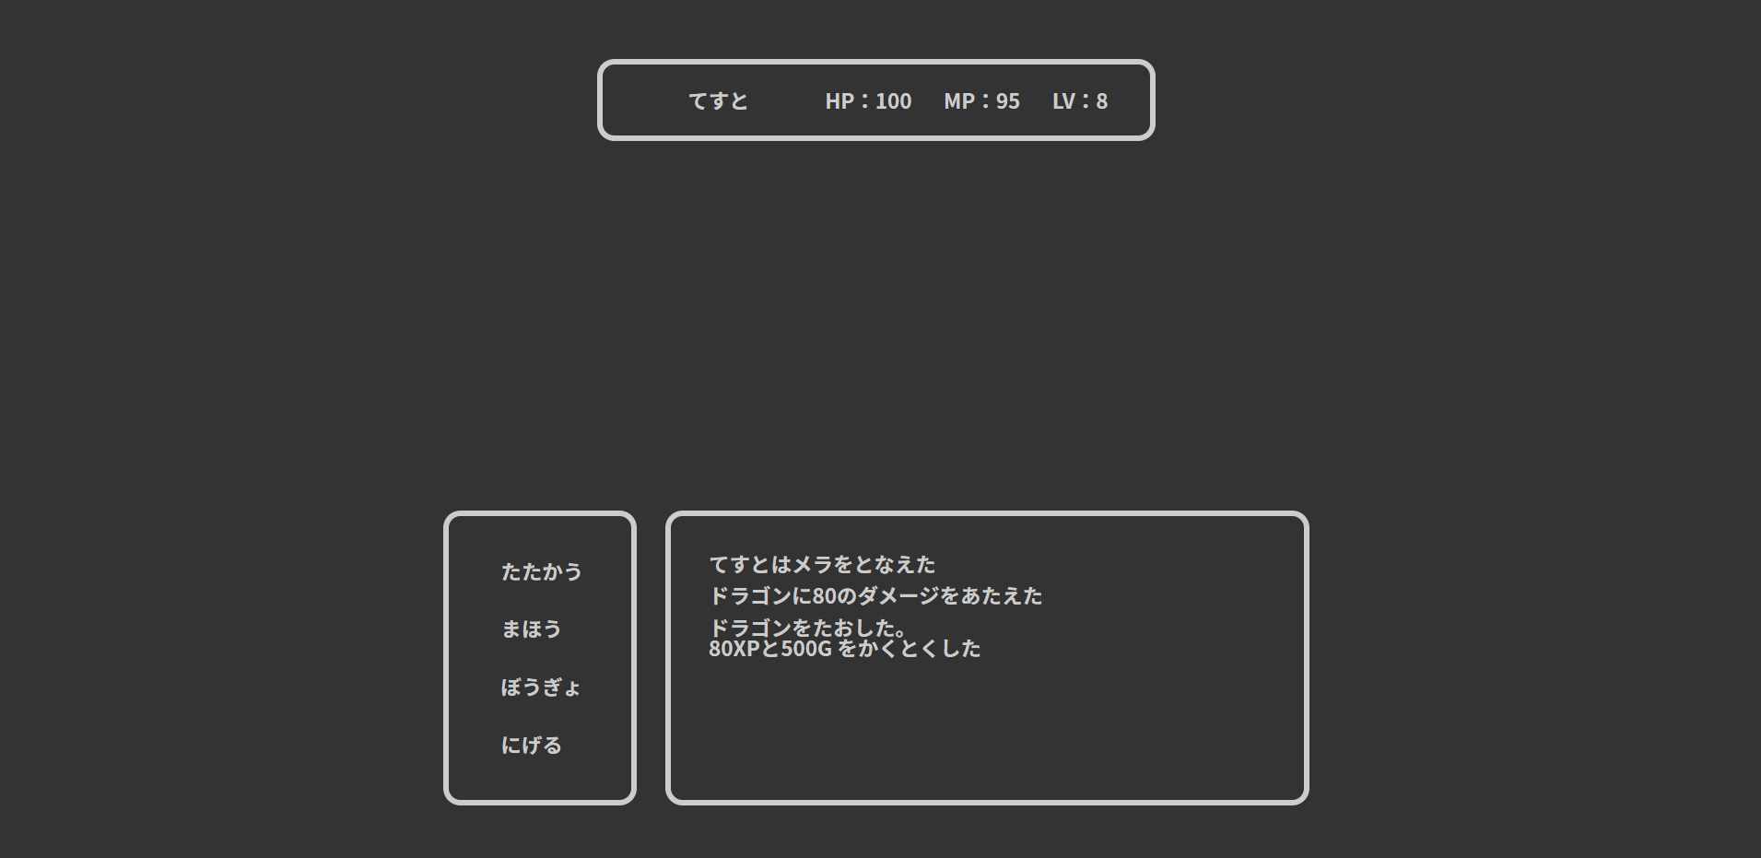
魔法
id | name | type | need_mp | acquire_lv | magic_rate
1 | メラ | 1 | 5 | 1 | 1.2999999523

4.3
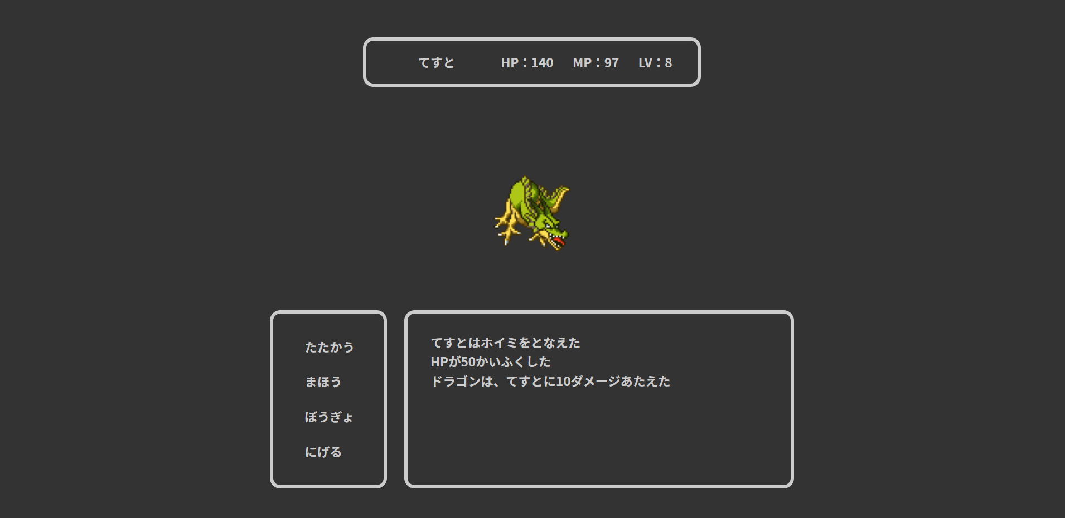

5.1.1
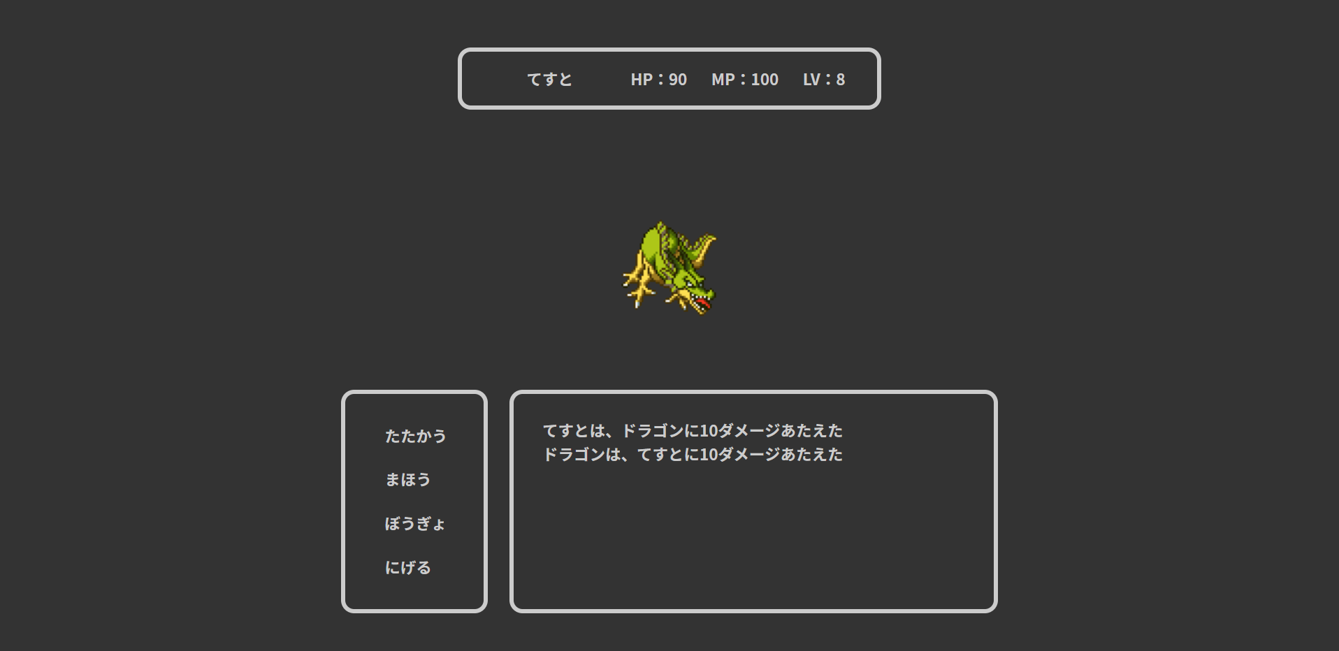
ユーザー
id | user_id | password | name | role_id | lv | max_hp | hp | max_mp | mp | power | intelligence | defense | speed | xp | gold | since_days | create_date | update_date | admin_flg | clear_flg | delete_flg
1 | a | a | てすと | 2 | 8 | 497 | 100 | 439 | 100 | 30 | 10 | 10 | 20 | 590 | 49 | 0 | a | 2020-02-26 | 0 | 1 | 0

敵
id | name | appear_lv | hp | mp | power | intelligence | defense | speed | drop_xp | drop_gold
4 | ドラゴン | 6 | 50 | 0 | 20 | 20 | 20 | 20 | 80 | 500

期待する与えるダメージ量
30 - 20 = 10

5.1.2

ユーザー
id | user_id | password | name | role_id | lv | max_hp | hp | max_mp | mp | power | intelligence | defense | speed | xp | gold | since_days | create_date | update_date | admin_flg | clear_flg | delete_flg
1 | a | a | てすと | 2 | 8 | 497 | 100 | 439 | 100 | 20 | 10 | 10 | 20 | 590 | 49 | 0 | a | 2020-02-26 | 0 | 1 | 0

敵
id | name | appear_lv | hp | mp | power | intelligence | defense | speed | drop_xp | drop_gold
4 | ドラゴン | 6 | 50 | 0 | 20 | 20 | 20 | 20 | 80 | 500

計算
30 - 30 = 0
期待する与えるダメージ量
1

5.1.4
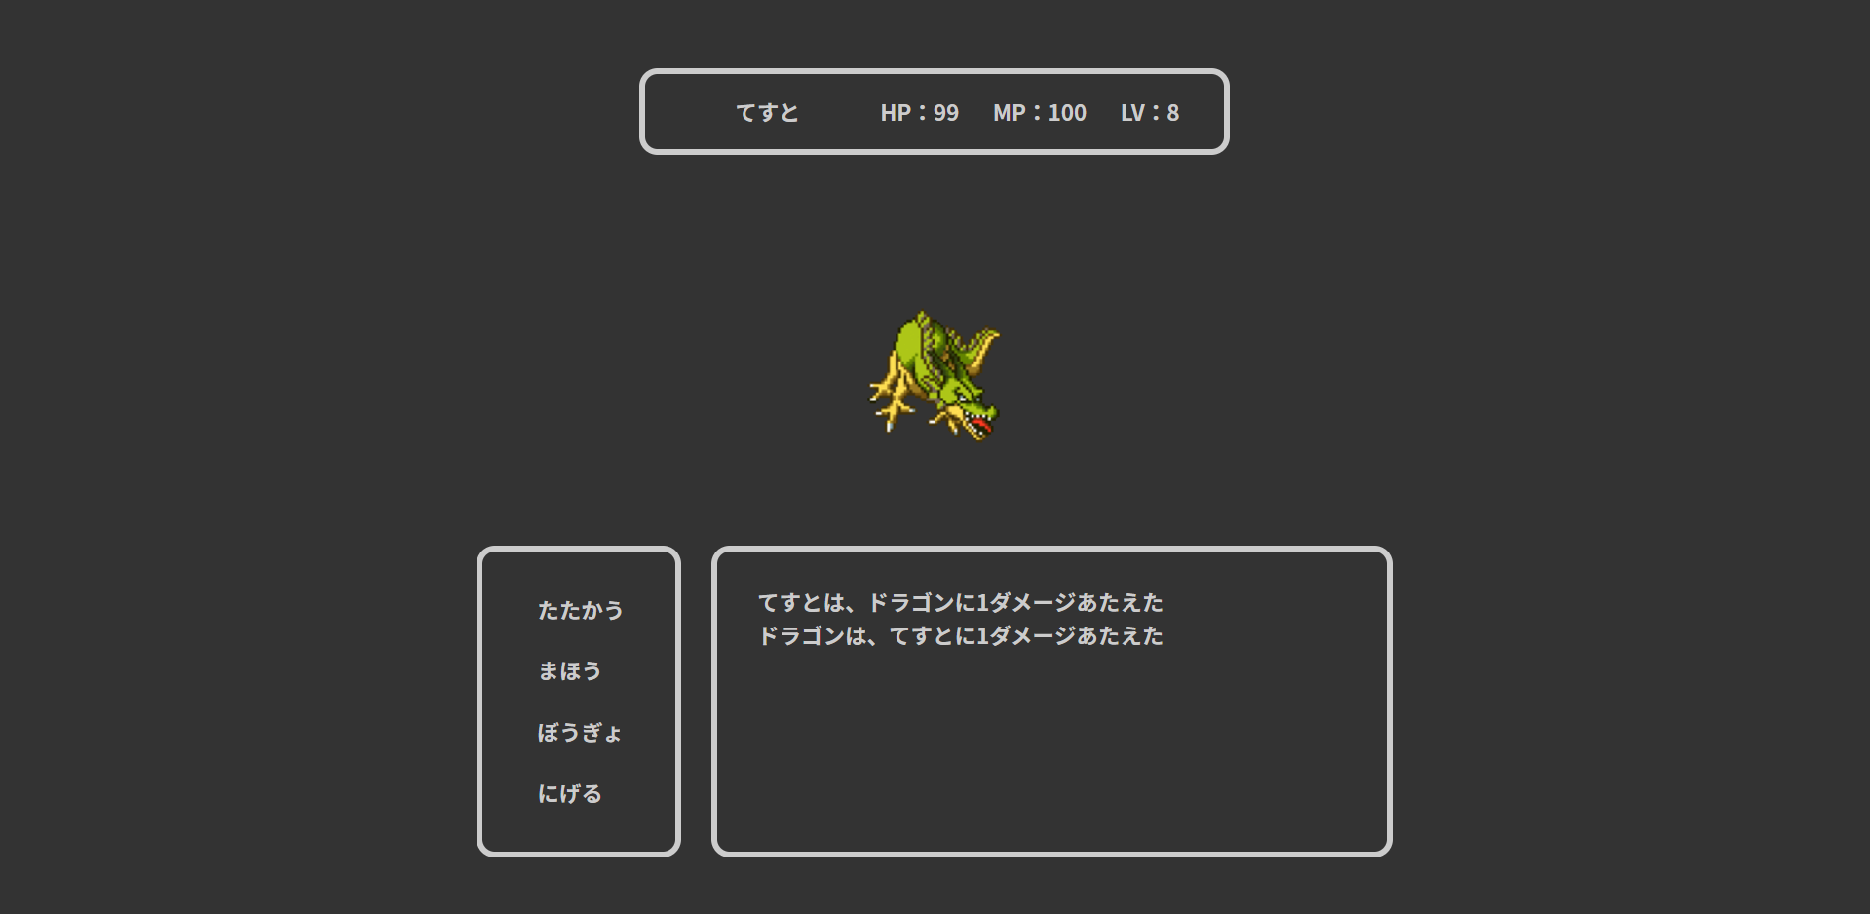
ユーザー
id | user_id | password | name | role_id | lv | max_hp | hp | max_mp | mp | power | intelligence | defense | speed | xp | gold | since_days | create_date | update_date | admin_flg | clear_flg | delete_flg
1 | a | a | てすと | 2 | 8 | 497 | 100 | 439 | 100 | 20 | 10 | 20 | 20 | 590 | 49 | 0 | a | 2020-02-26 | 0 | 1 | 0

敵
id | name | appear_lv | hp | mp | power | intelligence | defense | speed | drop_xp | drop_gold
4 | ドラゴン | 6 | 50 | 0 | 20 | 20 | 20 | 20 | 80 | 500

計算
20 - 20 = 0
期待する受けるダメージ量
1

5.2.1

ユーザー
id | user_id | password | name | role_id | lv | max_hp | hp | max_mp | mp | power | intelligence | defense | speed | xp | gold | since_days | create_date | update_date | admin_flg | clear_flg | delete_flg
1 | a | a | てすと | 2 | 8 | 497 | 100 | 439 | 100 | 20 | 20 | 20 | 20 | 590 | 49 | 0 | a | 2020-02-26 | 0 | 1 | 0

魔法
id | name | type | need_mp | acquire_lv | magic_rate
1 | メラ | 1 | 5 | 1 | 1.5

敵
id | name | appear_lv | hp | mp | power | intelligence | defense | speed | drop_xp | drop_gold
4 | ドラゴン | 6 | 50 | 0 | 20 | 20 | 20 | 20 | 80 | 500

期待する与えるダメージ量
20 × 1.5 － 20 ＝ 10

5.2.2
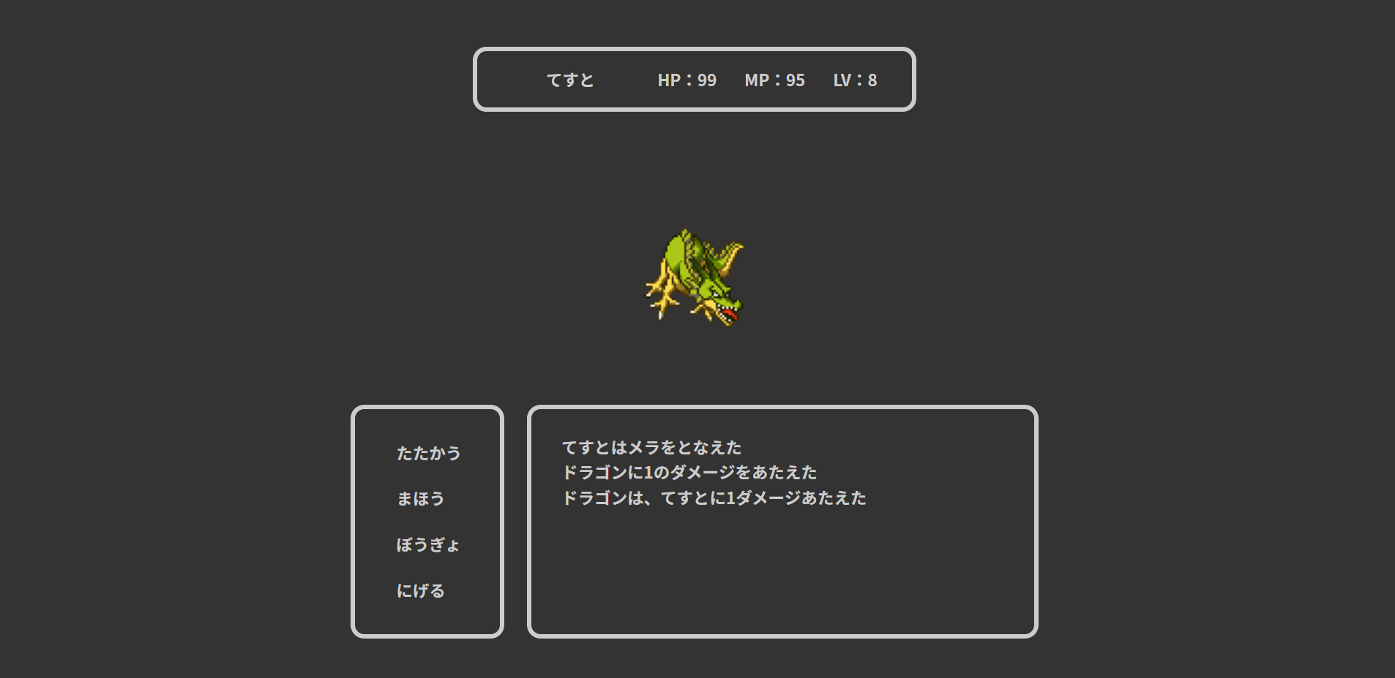
ユーザー
id | user_id | password | name | role_id | lv | max_hp | hp | max_mp | mp | power | intelligence | defense | speed | xp | gold | since_days | create_date | update_date | admin_flg | clear_flg | delete_flg
1 | a | a | てすと | 2 | 8 | 497 | 100 | 439 | 100 | 20 | 13 | 20 | 20 | 590 | 49 | 0 | a | 2020-02-26 | 0 | 1 | 0

魔法
id | name | type | need_mp | acquire_lv | magic_rate
1 | メラ | 1 | 5 | 1 | 1.5

敵
id | name | appear_lv | hp | mp | power | intelligence | defense | speed | drop_xp | drop_gold
4 | ドラゴン | 6 | 50 | 0 | 20 | 20 | 20 | 20 | 80 | 500

計算(四捨五入)
1.3 × 1.5 － 20 ＝ 0
期待する与えるダメージ量
1

5.2.3

ユーザー
id | user_id | password | name | role_id | lv | max_hp | hp | max_mp | mp | power | intelligence | defense | speed | xp | gold | since_days | create_date | update_date | admin_flg | clear_flg | delete_flg
1 | a | a | てすと | 2 | 8 | 497 | 100 | 439 | 100 | 20 | 20 | 20 | 20 | 590 | 49 | 0 | a | 2020-02-26 | 0 | 1 | 0

魔法
id | name | type | need_mp | acquire_lv | magic_rate
2 | ホイミ | 2 | 3 | 1 | 3

期待する回復量
20 × 3 = 60

5.2.4

ユーザー
id | user_id | password | name | role_id | lv | max_hp | hp | max_mp | mp | power | intelligence | defense | speed | xp | gold | since_days | create_date | update_date | admin_flg | clear_flg | delete_flg
1 | a | a | てすと | 2 | 8 | 200 | 190 | 439 | 100 | 20 | 20 | 20 | 20 | 590 | 49 | 0 | a | 2020-02-26 | 0 | 1 | 0

魔法
id | name | type | need_mp | acquire_lv | magic_rate
2 | ホイミ | 2 | 3 | 1 | 3

計算
20 × 3 = 60
期待する回復量
10

5.2.5
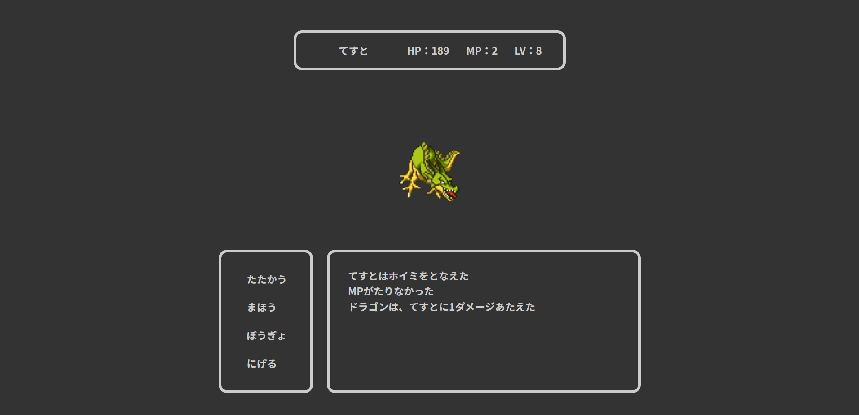
ユーザー
id | user_id | password | name | role_id | lv | max_hp | hp | max_mp | mp | power | intelligence | defense | speed | xp | gold | since_days | create_date | update_date | admin_flg | clear_flg | delete_flg
1 | a | a | てすと | 2 | 8 | 200 | 190 | 439 | 2 | 20 | 20 | 20 | 20 | 590 | 49 | 0 | a | 2020-02-26 | 0 | 1 | 0

魔法
id | name | type | need_mp | acquire_lv | magic_rate
2 | ホイミ | 2 | 3 | 1 | 3

計算
20 × 3 = 60
期待する回復量
0

5.3
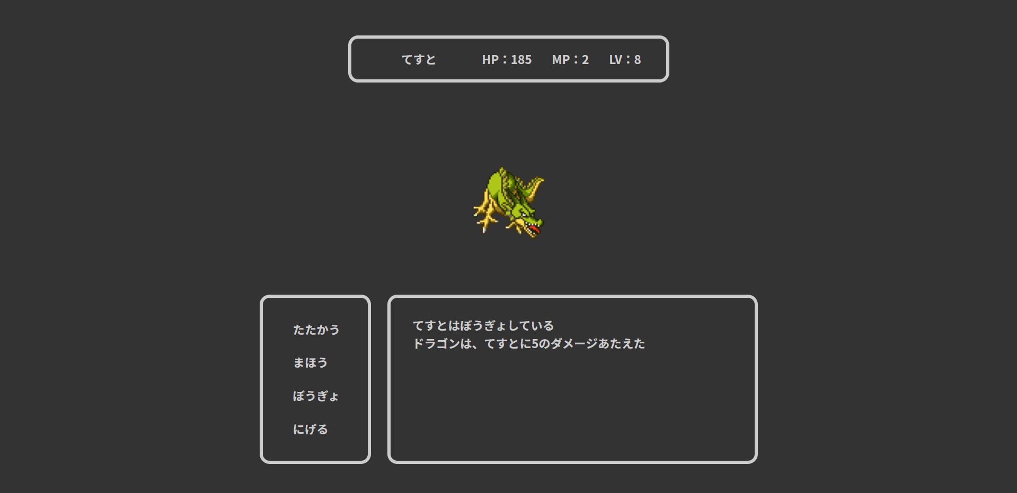
ユーザー
id | user_id | password | name | role_id | lv | max_hp | hp | max_mp | mp | power | intelligence | defense | speed | xp | gold | since_days | create_date | update_date | admin_flg | clear_flg | delete_flg
1 | a | a | てすと | 2 | 8 | 200 | 190 | 439 | 2 | 20 | 20 | 5 | 20 | 590 | 49 | 0 | a | 2020-02-26 | 0 | 1 | 0

敵
id | name | appear_lv | hp | mp | power | intelligence | defense | speed | drop_xp | drop_gold
4 | ドラゴン | 6 | 50 | 0 | 20 | 20 | 20 | 20 | 80 | 500

期待する受けるダメージ量
20 ÷ 2 - 5 = 5

5.4.1、5.4.3
ユーザー
id | user_id | password | name | role_id | lv | max_hp | hp | max_mp | mp | power | intelligence | defense | speed | xp | gold | since_days | create_date | update_date | admin_flg | clear_flg | delete_flg
1 | a | a | てすと | 2 | 8 | 200 | 100 | 200 | 100 | 20 | 100 | 5 | 20 | 590 | 0 | 0 | a | 2020-02-26 | 0 | 1 | 0

敵
id | name | appear_lv | hp | mp | power | intelligence | defense | speed | drop_xp | drop_gold
4 | ドラゴン | 6 | 50 | 0 | 20 | 20 | 20 | 20 | 80 | 500



ユーザー（せんとう後）
id | user_id | password | name | role_id | lv | max_hp | hp | max_mp | mp | power | intelligence | defense | speed | xp | gold | since_days | create_date | update_date | admin_flg | clear_flg | delete_flg
1 | a | a | てすと | 2 | 8 | 200 | 100 | 200 | 95 | 20 | 100 | 5 | 20 | 670 | 500 | 0 | a | 2020-02-26 | 0 | 1 | 0

5.4.2
ユーザー
id | user_id | password | name | role_id | lv | max_hp | hp | max_mp | mp | power | intelligence | defense | speed | xp | gold | since_days | create_date | update_date | admin_flg | clear_flg | delete_flg
1 | a | a | てすと | 2 | 10 | 200 | 100 | 200 | 95 | 20 | 100 | 5 | 20 | 670 | 500 | 0 | a | 2020-02-26 | 0 | 1 | 0

敵
id | name | appear_lv | hp | mp | power | intelligence | defense | speed | drop_xp | drop_gold
4 | ドラゴン | 6 | 50 | 0 | 20 | 20 | 20 | 20 | 80 | 500



ユーザー（せんとう後）
id | user_id | password | name | role_id | lv | max_hp | hp | max_mp | mp | power | intelligence | defense | speed | xp | gold | since_days | create_date | update_date | admin_flg | clear_flg | delete_flg
1 | a | a | てすと | 2 | 10 | 200 | 100 | 200 | 95 | 20 | 100 | 5 | 20 | 670 | 1000 | 0 | a | 2020-02-26 | 0 | 1 | 0

5.4.4
ユーザー
id | user_id | password | name | role_id | lv | max_hp | hp | max_mp | mp | power | intelligence | defense | speed | xp | gold | since_days | create_date | update_date | admin_flg | clear_flg | delete_flg
1 | a | a | てすと | 2 | 8 | 100 | 100 | 100 | 100 | 100 | 100 | 100 | 100 | 700 | 1000 | 0 | a | 2020-02-26 | 0 | 1 | 0

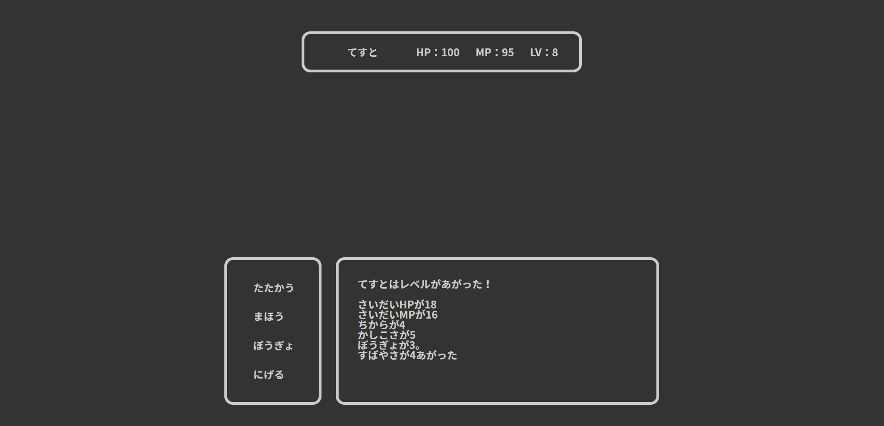

ユーザー（LVアップ後）
id | user_id | password | name | role_id | lv | max_hp | hp | max_mp | mp | power | intelligence | defense | speed | xp | gold | since_days | create_date | update_date | admin_flg | clear_flg | delete_flg
1 | a | a | てすと | 2 | 9 | 118 | 100 | 116 | 95 | 104 | 105 | 103 | 104 | 780 | 1500 | 0 | a | 2020-02-26 | 0 | 1 | 0

5.4.5
ユーザー
id | user_id | password | name | role_id | lv | max_hp | hp | max_mp | mp | power | intelligence | defense | speed | xp | gold | since_days | create_date | update_date | admin_flg | clear_flg | delete_flg
1 | a | a | てすと | 2 | 9 | 118 | 1 | 116 | 90 | 104 | 105 | 103 | 104 | 800 | 100 | 0 | a | 2020-02-26 | 0 | 1 | 0

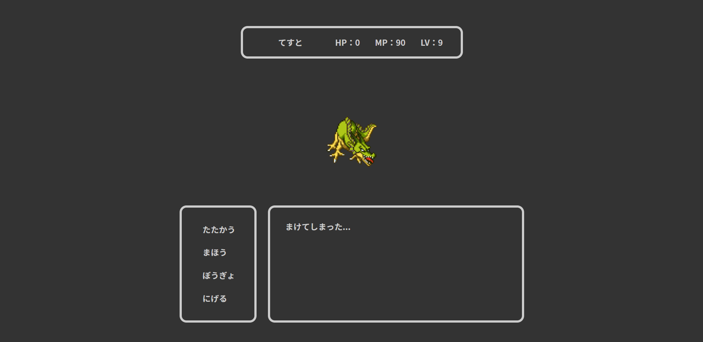

ユーザー（敗北後）
id | user_id | password | name | role_id | lv | max_hp | hp | max_mp | mp | power | intelligence | defense | speed | xp | gold | since_days | create_date | update_date | admin_flg | clear_flg | delete_flg
1 | a | a | てすと | 2 | 9 | 118 | 1 | 116 | 90 | 104 | 105 | 103 | 104 | 800 | 50 | 0 | a | 2020-02-26 | 0 | 1 | 0

